Preench. Relâmpago
COMO FUNCIONA?
O Excel procura nas células próximas e retorna as semelhanças. Em seguida, verifica se existem essas mesmas semelhanças nas células abaixo. Quando encontra o mesmo padrão, ele faz um Preenchimento Relâmpago.
Nome/Pontos | Nome | Pontos
Sara, 500 pontos. | Sara | 500
Diogo, 300 pontos. | Diogo | 300
Henrique, 200 pontos. | Henrique | 200
Yara, 800 pontos. | Yara | 800
Vitor, 750 pontos. | Vitor | 750
Elza, 950 pontos. | Elza | 950

3. Na guia Dados, selecione Preenchimento Relâmpago.

Reajuste
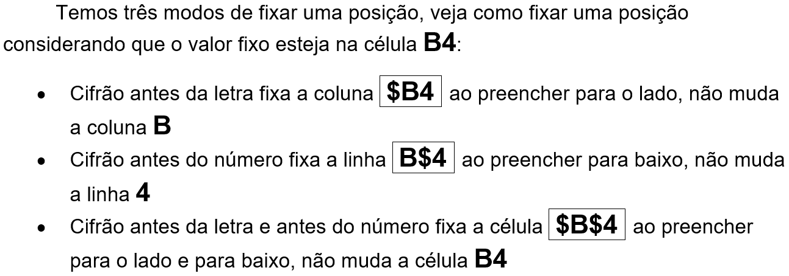
Reajuste de Preços

Margem de Lucro |  | 40% | Pág. 35

Produto | Preço de compra | Preço de venda com o lucro
Mouse | R$ 19.00 | R$ 26.60 | Fórmula: =Valor R$ * Reajuste % + Valor R$
Teclado | R$ 25.00 | R$ 25.00
Scanner | R$ 140.00 | #VALUE!
DVD-RW | R$ 65.00 | R$ 1,794.00

GRÁFICO
 |  |  |  | Colunas 2D | Coluna 3D
DESENVOLVIMENTO |  | GRÁFICOS | Pág. 80
Região | Porcentagem
Centro-Oeste | 10%
Nordeste | 20%
Norte | 5%
Sudeste | 40%
Sul | 25%

